Sheet1
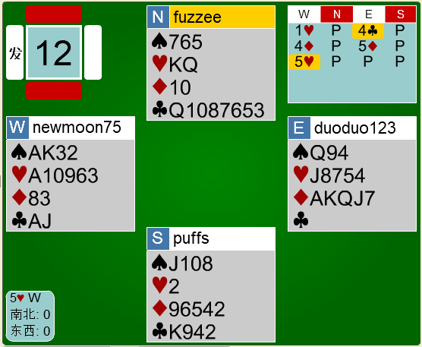
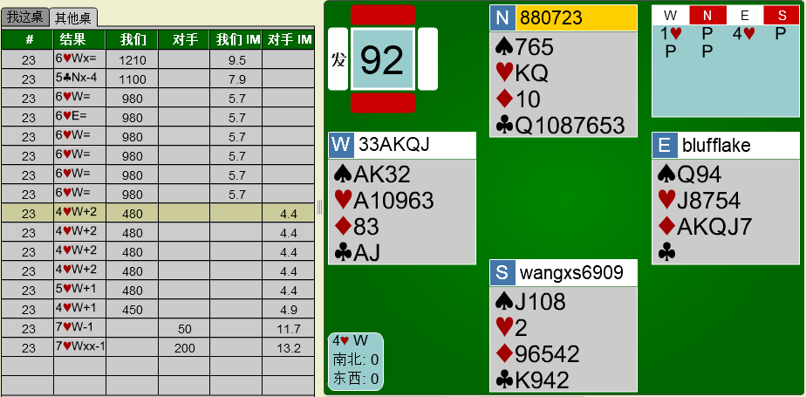
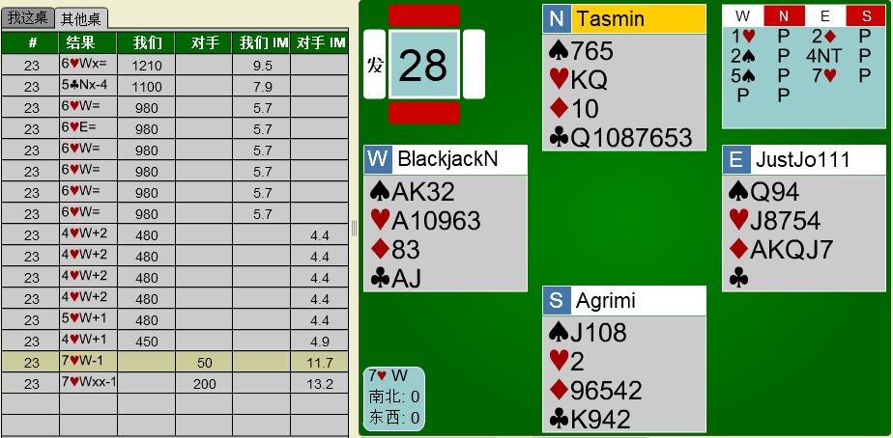
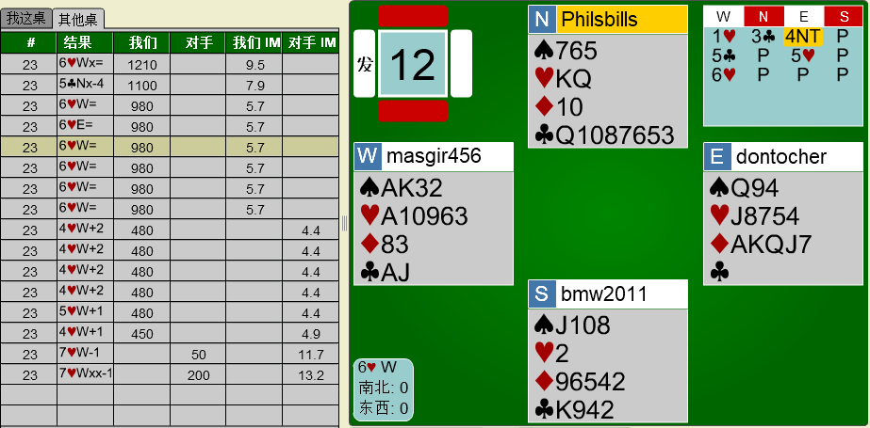
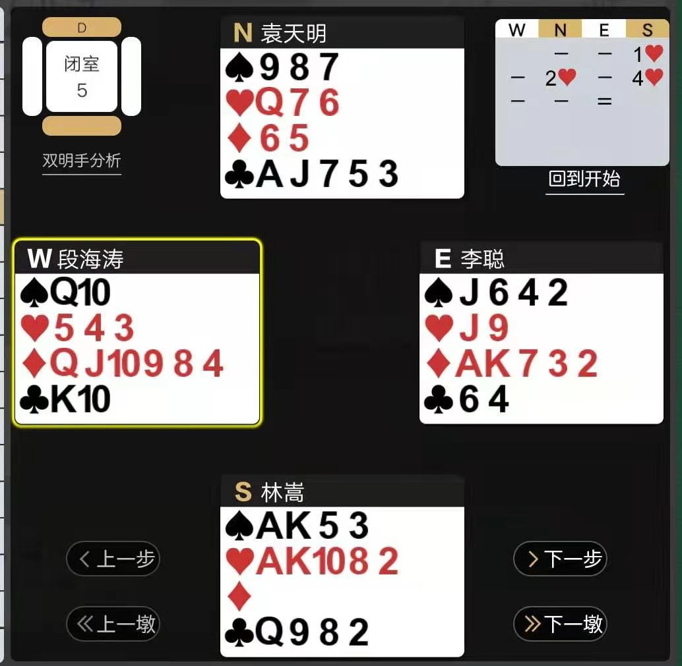
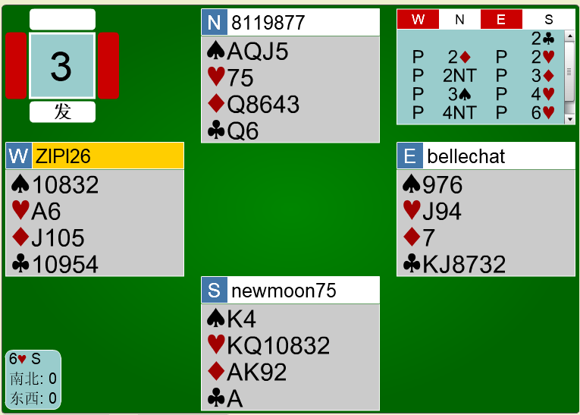
满贯三要素原理
牌例1：
 | 三要素： | 第一要素，将牌54配合，D套 |  |  | 10分
 |  | 第二要素，第二套配合，S套和独立的H套 |  |  | 5+3分
 |  | 第三要素，单缺或控制，CA既是控制，又是单张 |  |  | 10分
 |  |  |  |  | 综合28分
 | 分析： | 1、D配合完美，将牌无输墩。
 |  | 2、H独立套有缺陷，但S套的配合是良好的补充。
 |  | 可假设SA变成HA就是标准的第二套配合了。
 |  | 3、单张A，极佳。

 | 正确的进程：
 | S |  | N
 | 2C | 19+P，8.5赢墩（最差的2C） | 2NT | 8-12P，否认5张高花，不否认5张差于单Q领头的低花
 | 3H | 实套，未否认4+张S | 3S | 4张S，不否认5张低花
 | 4D | 第2套，4+张，否认有4张S | 4S | 对D的扣叫SA，看到了第一要素，视H为第二要素
 | 4NT | 罗马关键张问叫，看到了三要素 | 5C | 1个关键张（SA）
 | 6D | 九张将牌，优于6H；缺1个A
 | 参考进程：
 | 2C-2D/2H-2S/3D-4S/4NT-5C/6D-PASS

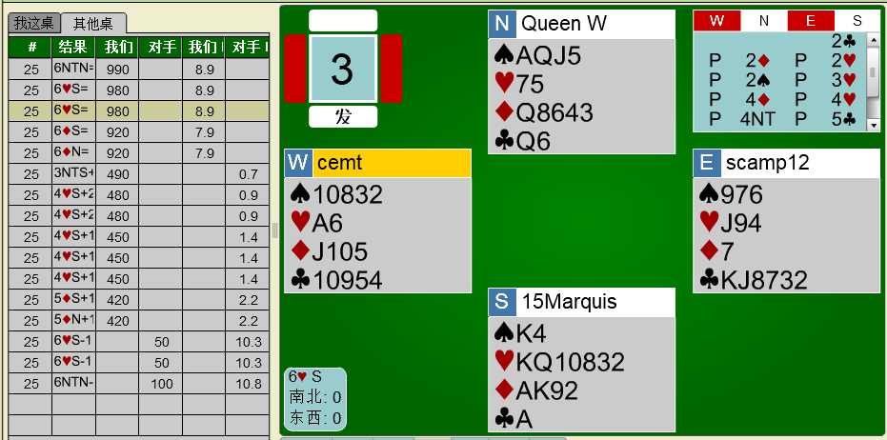
 | 综述：1、本牌例是较晚发现第一要素D的（4D-4S），
对比其它桌： | 2、4S后，南看到了第二要素（S和H），其中SK的配合力好。
 | 3、同时CA的第三要素也有了
 | 4、实战的问题是弱牌方（N），(4NT)抢夺了主导权，违反了第五原理；
 |  | 同时北未明确D的配合，让强牌方(S)主导进程难度加大。
 | 5、比较6D和6H，可体会到满贯定约将牌坚固的重要性。
 | 6、2NT后，南看到满贯的可能，是找到H或D的良好配合，故显示是必须的。
 |  | 3S和4S否认了H，肯定了D。

 | 点评：6H不是最佳定约。
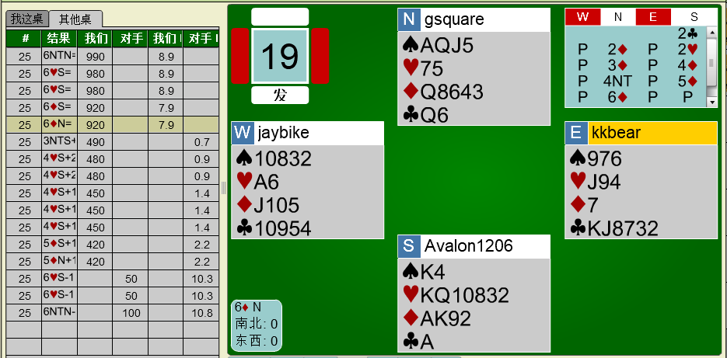

 | 点评：3D是错误叫品，应为2S-3D/4D-?的展开方式。

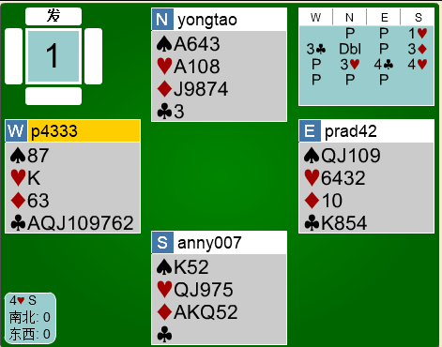
牌例2：
 | 三要素： | 第一要素，将牌54配合，D55配合 |  |  | 10+分
 |  | 第二要素，第二套配合，H套；甚至第三套（S套）也配合。 |  |  | 9分
 |  | 第三要素，单缺或控制，C是单张(缺）和SA |  |  | 10分
 |  |  |  |  | 综合29+分
 | 分析： | 1、D配合完美，将牌无输墩。
 |  | 2、H 为开叫套，8张套，北的HA 3张构成极佳配合。
 |  | 展开讨论可发现S套的配合 。
 |  | 3、北SA和单张C控制。

 | 正确的进程：
 | S |  | N
 | 1H | 12-21P，5+张H | X | 排除C，（也可能有3C），支持H到3阶（或3S、3D）
 |  |  |  | 信息还不充分，待再澄清。
 | 3D | 第2套，4+张，否认有4张S，好牌 | 4C | 对D的扣叫，看到全部三要素。
 | 4D | 5张D，扣DA，不满足于局。 | 4S | SA扣叫
 | 5C | 扣叫（是不是CA不重要，等待HA扣叫) | 5H | HA扣叫
 | 5S | SK扣叫（等待HK扣叫） | 6D | 没有HK
 | 参考进程：
 | 1H-3C-X/3D-4C/4NT-5C/5S-6D

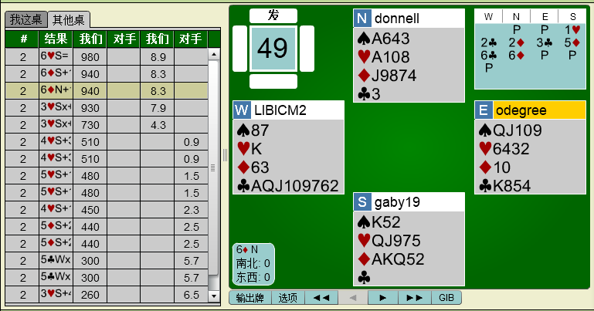
 | 综述：1、 | 本牌例是几乎同时发现三要素的（X-3D)，
 | 2、4S后，南看到了第二要素（S和H），其中SK的配合力好。 | 由于南的控制较差（S和H），北更应该主动进取，
 | 3、同时CA的第三要素也有了 | 4D后，北看到满贯只差1墩了（S或H或C可能有两输墩），
 |  | 而大满贯至少需要南在现有牌基础上还有HK，南北都看不到HK
 | 4、同时CA的第三要素也有了 | 同时北未明确D的配合，让强牌方(S)主导进程难度加大。

 | 点评：全场无一合格进程。

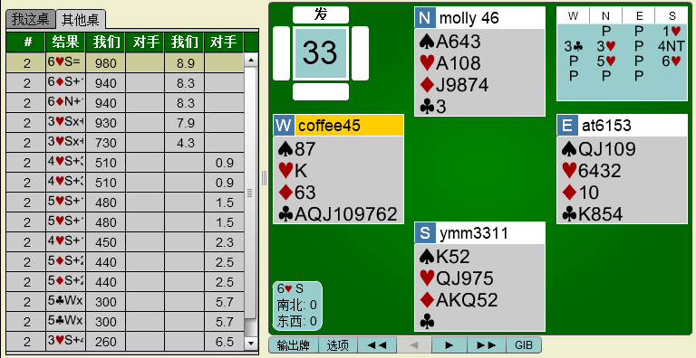

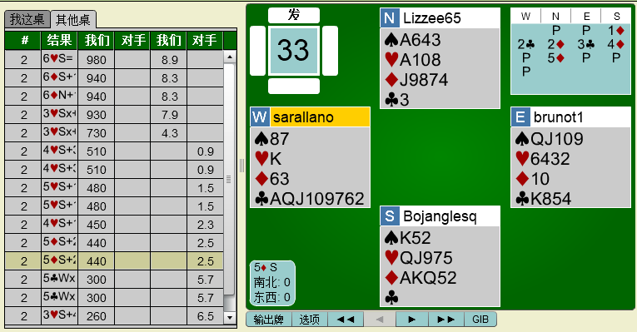

牌例3：
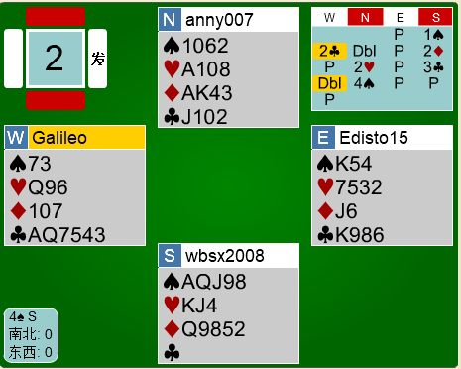

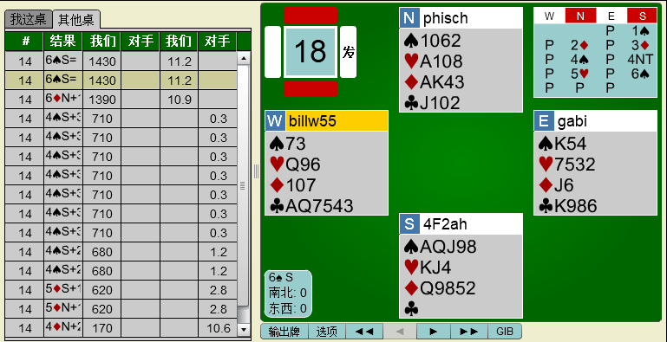

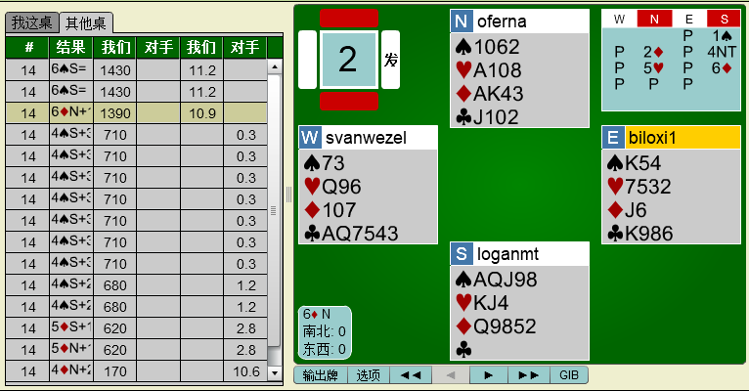

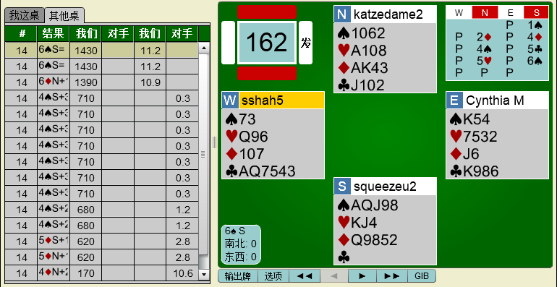

牌例4：

